Мясорубки
Перейти в содержание |  |  | АО Контакт
 |  |  | 424026, Республика Марий Эл
 |  |  | г. Йошкар-Ола, ул. К.Маркса 133.
www.mariholod.com |  |  | тел. (8362) 68-87-29, 64-14-46, факс 45-10-64
 |  |  | e-mail: tnp@zavod-kontakt.ru
МЯСОРУБКА МП-300/380В |  |  | Длина, мм | Глубина, мм | Высота, мм | Цена свободная розничная без НДС | Цена свободная розничная с НДС
Мясорубка предназначена для измельчения мяса и рыбы в фарш, повторного измельчения котлетной массы на предприятиях общественного питания | 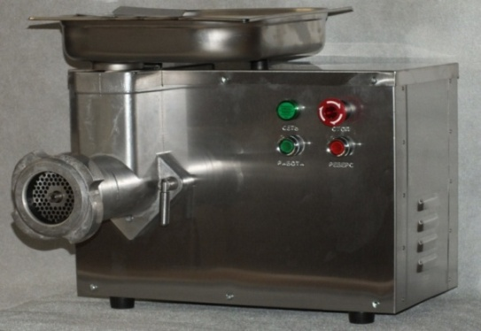
 | Мясорубка профессиональная МП-300/380В |  | 485 | 485 | 455 | 59655.5 | 72779.72

ОСНОВНЫЕ ТЕХНИЧЕСКИЕ ХАРАКТЕРИСТИКИ
Наименование параметра |  | Значение
Производительность, кг/ч, не менее |  | 300
Производительность при повторном измельчении |  | 100
котлетной массы, кг/ч, не менее
Номинальная потребляемая мощность, кВт |  | 1.44
Питающая электросеть:
 | - род тока | трехфазный, переменный
 | - номинальное напряжение, В | 380
 | - частота, Гц | 50
Масса, кг, не более |  | 36
Примечание: производительность мясорубки указана при измельчении говяжьего мяса 2-го сорта через 2 решетки с отверстиями 9 и 5 мм. Практическая производительность может быть выше и зависит от скорости подачи продукта к шнеку, сортности перерабатываемого мяса, качества заточки инструмента.
Дополнительные опции к Мясорубке МП-300/380В
КУПАТНИЦА (НАСАДКА ДЛЯ НАБИВКИ КОЛБАС) |  |  | Длина, мм | Диаметр (внешний), мм | Диаметр (внутренний), мм | Цена свободная розничная без НДС | Цена свободная розничная с НДС
Купатница (насадка для купат) предназначена для набивки колбас на предприятиях общественного питания. | 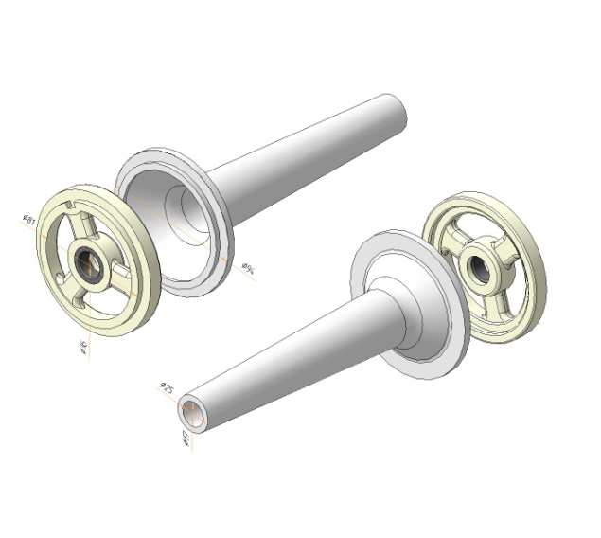
 | Купатница (насадка для набивки колбас) |  | 200 | 94 | 72 | 1300.1 | 1586.13

